diagrama
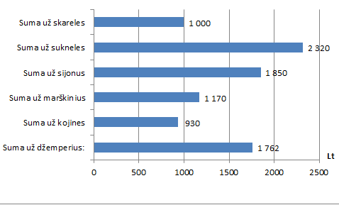
Prekės pavadinimas | Šalis | Kaina | kiekis | suma
Džemperis 1 | Lietuva | 50 | 10 | 500
Džemperis 2 | Lietuva | 100 | 3 | 300
Džemperis 3 | Kinija | 45 | 10 | 450
Džemperis 4 | Kinija | 120 | 3 | 360
Džemperis 5 | Lenkija | 38 | 4 | 152
Suma už džemperius: |  |  |  | 1762
Kojinės 1 | Lietuva | 10 | 30 | 300
Kojinės 2 | Kinija | 3 | 100 | 300
Kojinės 3 | Lenkija | 2 | 15 | 30
Kojinės 4 | Lenkija | 5 | 60 | 300
Suma už kojines |  |  |  | 930
Marškiniai 1 | Lietuva | 50 | 10 | 500
Marškiniai 2 | Kinija | 30 | 9 | 270
Marškiniai 3 | Lenkija | 80 | 5 | 400
Suma už marškinius |  |  |  | 1170
Sijonas 1 | Lietuva | 50 | 8 | 400
Sijonas 2 | Kinija | 120 | 3 | 360
Sijonas 3 | Lenkija | 60 | 10 | 600
Sijonas 4 | Lenkija | 70 | 7 | 490
Suma už sijonus |  |  |  | 1850
Suknelė 1 | Lietuva | 200 | 3 | 600
Suknelė 2 | Lietuva | 270 | 1 | 270
Suknelė 3 | Kinija | 140 | 2 | 280
Suknelė 4 | Kinija | 150 | 3 | 450
Suknelė 5 | Lenkija | 180 | 4 | 720
Suma už sukneles |  |  |  | 2320
Skarelė 1 | Lietuva | 40 | 9 | 360
Skarelė 2 | Kinija | 25 | 16 | 400
Skarelė 3 | Lenkija | 60 | 4 | 240
Suma už skareles |  |  |  | 1000

